fig1
1. Ensemble des cambriolages et cambriolages enregistrés, cumul annuel

Champ : France.
Sources : SSMSI, bases des crimes et délits enregistrés par la police et la gendarmerie.

 | Cambriolages de logements | Ensemble des cambriolages
2008 | 176,200 | 311200
2009 | 190,100 | 325700
2010 | 198,500 | 331600
2011 | 229,200 | 349500
2012 | 247,700 | 369600
2013 | 260,000 | 390400
2014 | 244,500 | 383500
2015 | 242,300 | 385500
2016 | 249,800 | 387100
2017 | 254,400 | 386400
2018 | 237,600 | 360300
2019 | 237,400 | 363100
2020 | 189,800 | 305200
2021 | 190,300 | 290700

fig2
2. Cambriolages de locaux industriels, commerciaux ou financiers enregistrés, cumul annuel

Champ : France.
Sources : SSMSI, bases des crimes et délits enregistrés par la police et la gendarmerie.

 | Cumul annuel
2008 | 72100
2009 | 73300
2010 | 73700
2011 | 65500
2012 | 62300
2013 | 66200
2014 | 64600
2015 | 68500
2016 | 72700
2017 | 69700
2018 | 67800
2019 | 71300
2020 | 68700
2021 | 58500

fig3
3. Cambriolages de logements enregistrés, cumul trimestriel, série CVS-CJO*
 |  | Trimestre | Série CVS-CJO*
 | 2008 | 1 | 42,453
 |  | 2 | 42,657
 |  | 3 | 43,251
 |  | 4 | 46,890
 | 2009 | 1 | 48,201
 |  | 2 | 49,766
 |  | 3 | 48,200
 |  | 4 | 44,055
 | 2010 | 1 | 46,378
 |  | 2 | 49,077
 |  | 3 | 51,842
 |  | 4 | 51,096
 | 2011 | 1 | 53,415
 |  | 2 | 56,702
 |  | 3 | 60,311
*Données corrigées des variations saisonnières et des effets de jours ouvrables (CVS-CJO), voir définitions. |  | 4 | 58,526
Champ : France. | 2012 | 1 | 57,578
Sources : SSMSI, bases des crimes et délits enregistrés par la police et la gendarmerie. |  | 2 | 59,691
 |  | 3 | 61,627
 |  | 4 | 66,718
 | 2013 | 1 | 67,066
 |  | 2 | 63,304
 |  | 3 | 62,545
 |  | 4 | 66,051
 | 2014 | 1 | 62,791
 |  | 2 | 62,172
 |  | 3 | 59,804
 |  | 4 | 59,394
 | 2015 | 1 | 58,018
 |  | 2 | 61,472
 |  | 3 | 62,196
 |  | 4 | 60,703
 | 2016 | 1 | 61,258
 |  | 2 | 62,640
 |  | 3 | 62,992
 |  | 4 | 64,075
 | 2017 | 1 | 63,610
 |  | 2 | 64,495
 |  | 3 | 65,009
 |  | 4 | 64,672
 | 2018 | 1 | 59,600
 |  | 2 | 61,172
 |  | 3 | 60,278
 |  | 4 | 58,814
 | 2019 | 1 | 60,784
 |  | 2 | 61,843
 |  | 3 | 58,143
 |  | 4 | 59,366
 | 2020 | 1 | 51,476
 |  | 2 | 39,563
 |  | 3 | 57,286
 |  | 4 | 42,694
 | 2021 | 1 | 40,769
 |  | 2 | 46,591
 |  | 3 | 53,412
 |  | 4 | 51,370

 |  |  | -33

fig5
5. Nombre de cambriolages enregistrés pour 1 000 logements par département de comission en 2021

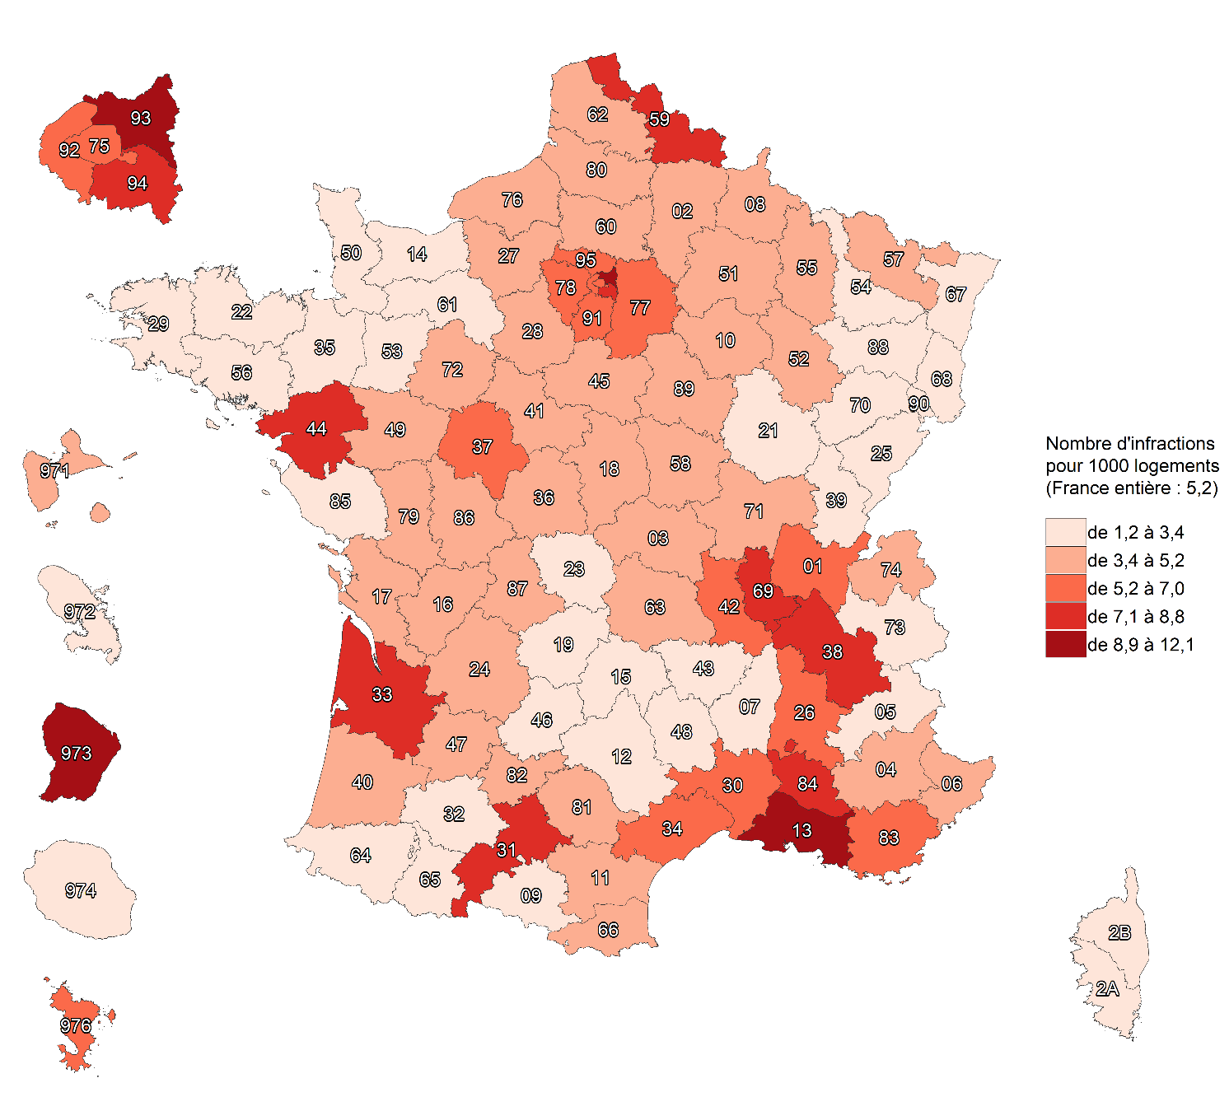

Champ : France.
Sources : SSMSI, base des crimes et délits enregistrés par la police et la gendarmerie ; Insee, recensement de la population 2018.

fig6
6. Évolution du nombre de cambriolages enregistrés par département de commission, entre 2020 et 2021

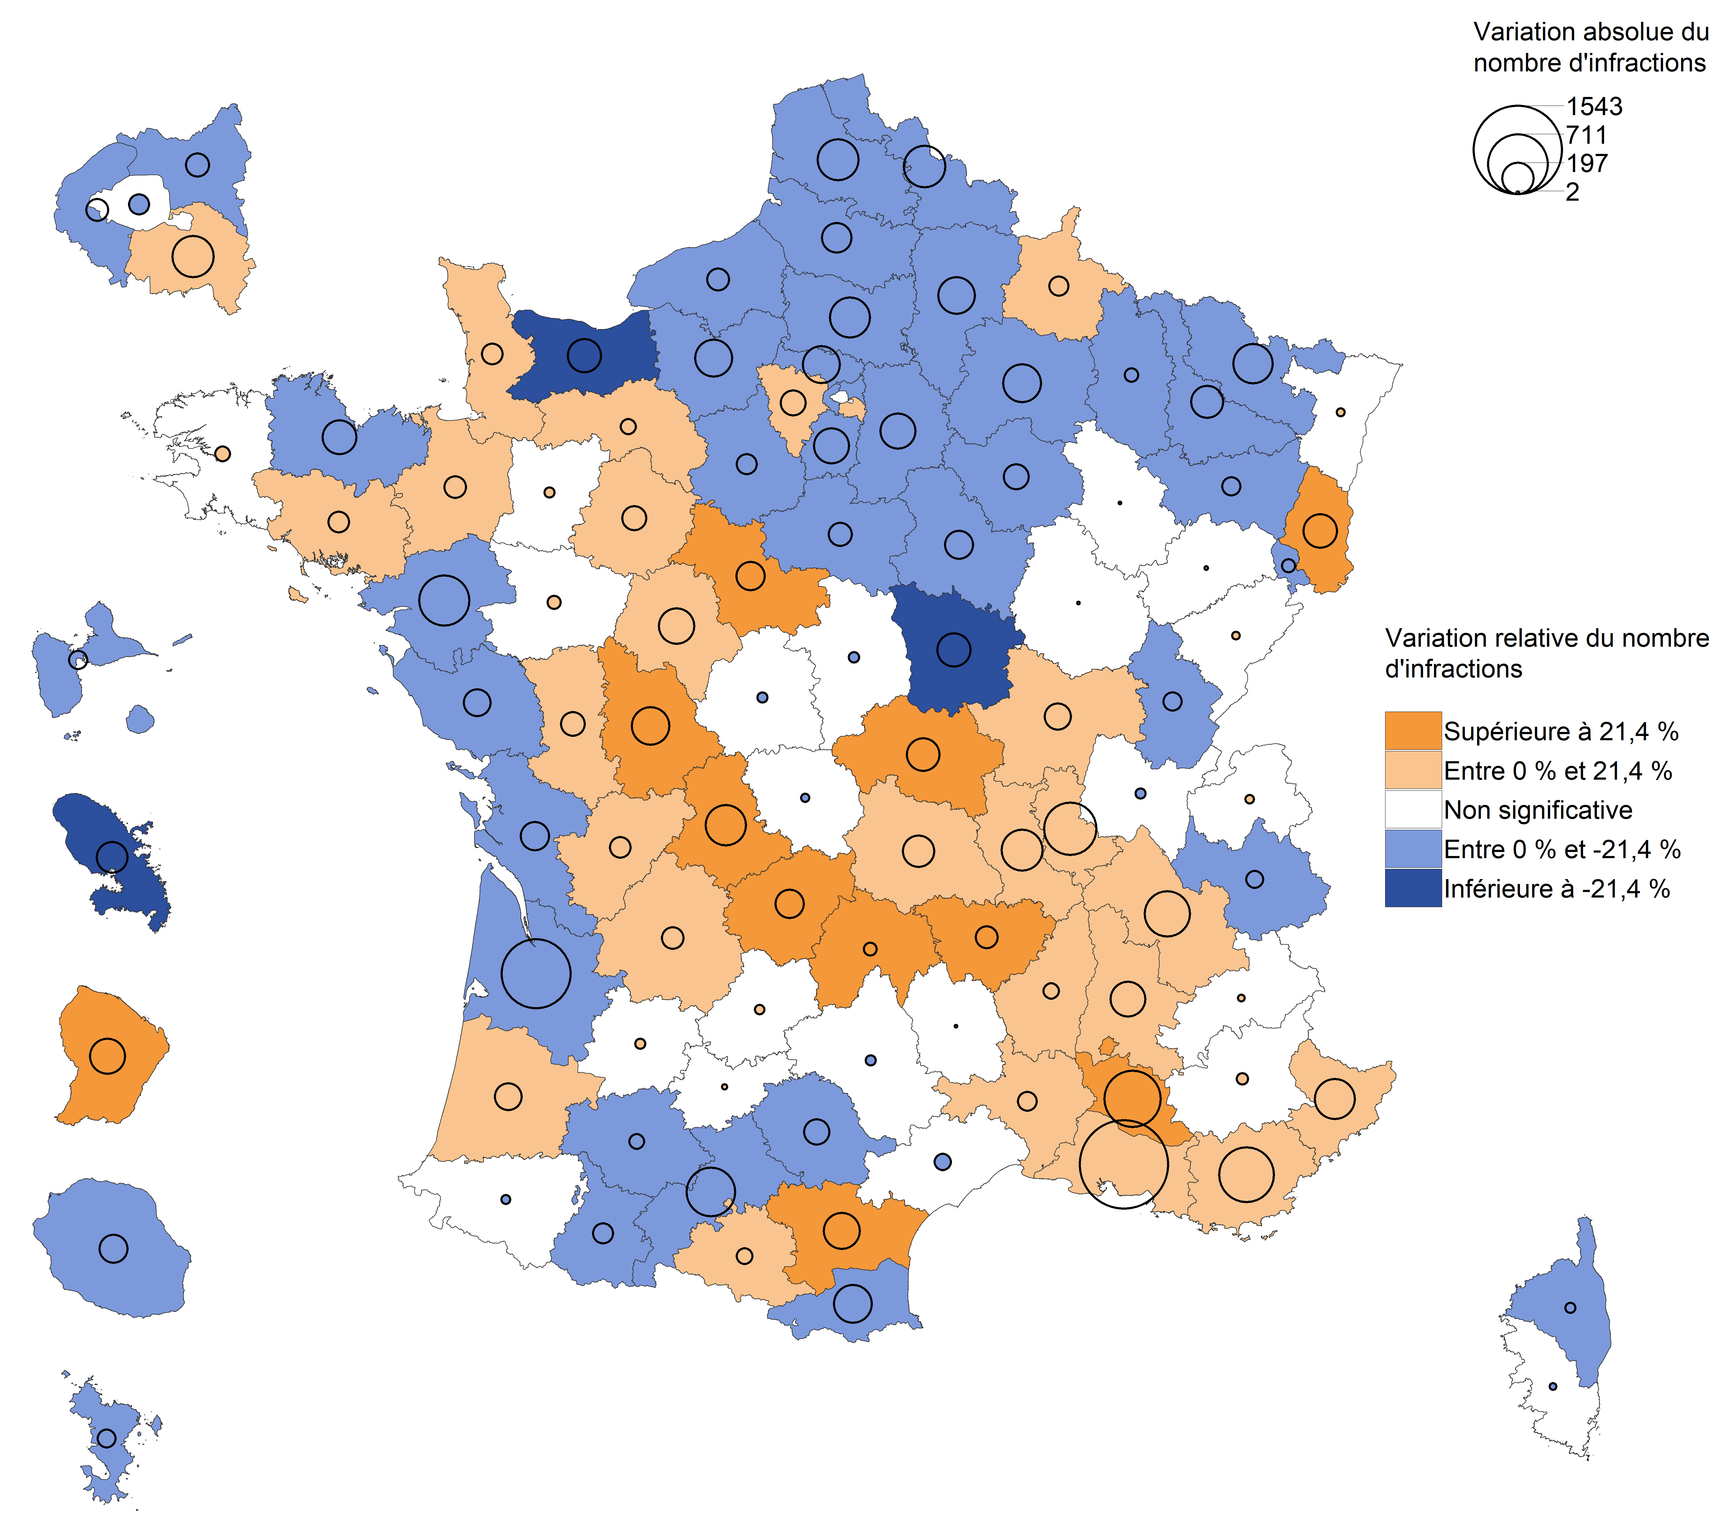

Champ : France.
Lecture : en 2021, les cambriolages de logements ont augmenté dans l'Orne par rapport à 2020. Dans l'Hérault, leur nombre a diminué mais avec une ampleur
trop faible pour que cette évolution soit considérée comme statistiquement significative (voir Sources et Méthodes pour davantage d'informations).
Source : SSMSI, base des crimes et délits enregistrés par la police et la gendarmerie.

fig7
7. Part des individus victimes de cambriolages pour 1 000 habitants de même sexe et âge en 2021

Champ : France.
Lecture : Sur 1 000 hommes âgés de 70 à 74 ans, près de 5 ont été enregistrés par les forces de sécurité comme victimes de cambriolage en 2021.
Sources : SSMSI, base des victimes de crimes et délits enregistrés par la police et la gendarmerie ; Insee, estimations de population 2021.

 | Taux de victimation en ‰
 | Hommes | Femmes | Ensemble
0 à 1 ans | 0.0545 | 0.0669 | 0.0606
2 à 4 ans | 0.0071 | 0.0037 | 0.0054
5 à 9 ans | 0.0039 | 0.0025 | 0.0032
10 à 14 ans | 0.0124 | 0.0091 | 0.0108
15 à 17 ans | 0.0990 | 0.0750 | 0.0873
18 à 19 ans | 1.0235 | 1.0625 | 1.0424
20 à 24 ans | 2.0314 | 2.3342 | 2.1799
25 à 29 ans | 3.3765 | 3.0964 | 3.2354
30 à 34 ans | 3.9778 | 3.0371 | 3.4953
35 à 39 ans | 4.2359 | 3.0952 | 3.6494
40 à 44 ans | 4.2965 | 3.2787 | 3.7779
45 à 49 ans | 4.0947 | 3.1196 | 3.6021
50 à 54 ans | 4.1494 | 3.4054 | 3.7714
55 à 59 ans | 4.4089 | 3.5093 | 3.9469
60 à 64 ans | 4.6868 | 3.4888 | 4.0606
65 à 69 ans | 4.7154 | 3.2994 | 3.9628
70 à 74 ans | 4.8868 | 3.4662 | 4.1237
75 ans et plus | 4.6145 | 3.5734 | 3.9808

fig8
8. Nationalité des personnes victimes de cambriolages de logement en 2021

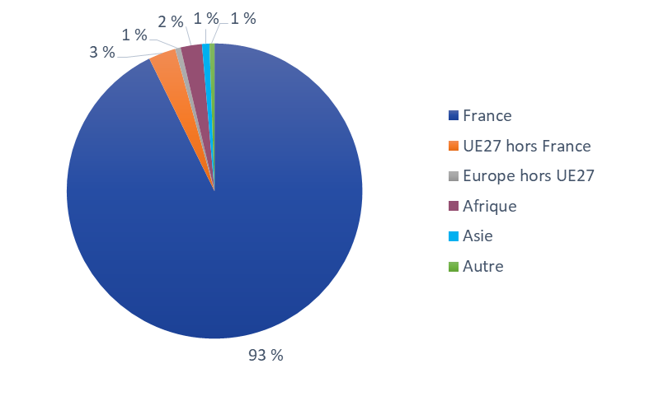

Champ : France.
Lecture : 93 % des personnes victimes de cambriolages de logement ont une nationalité française.
Source : SSMSI, base des victimes de crimes et délits enregistrés par la police et la gendarmerie.

France | UE27 hors France | Europe hors UE27 | Afrique | Asie | Autre
93% | 3% | 1% | 2% | 1% | 1%

fig10
10. Nationalité des personnes mises en cause pour des cambriolages de logement en 2021
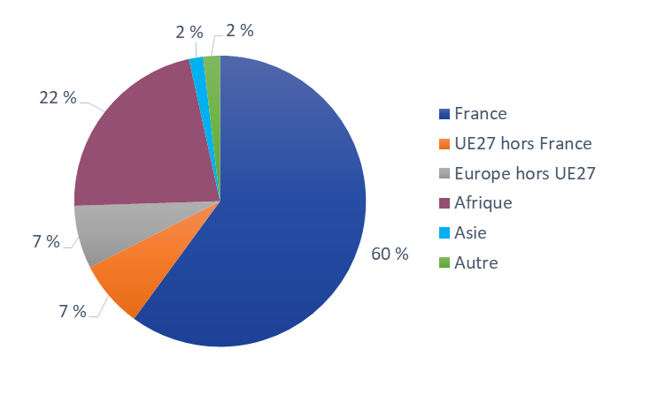

Champ : France.
Lecture : 60 % des personnes mises en cause par la police ou la gendarmerie en 2021 pour des cambriolages de logements ont une nationalité française.
Source : SSMSI, base des mis en cause pour crimes ou délits enregistrés par la police et la gendarmerie.

France | UE27 hors France | Europe hors UE27 | Afrique | Asie | Autre
60% | 7% | 7% | 22% | 2% | 2%

